FT02068主单和网单
汭 珩 发 货 清 单

 |  |  | Shipping Date 发货日期: | 2026-03-17
 |  |  | 快递单号: | 中通73599592542235/73599592542513 73599592542064/73599592541744

ORDER NR | Item Code | ARTICLE | Colour | Size | Order Qty | Back-up Qty | Total Qty | Carton #/Total | Net Weight (kg) | Gross Weight (kg) | REMARK
订单号 | 产品型号 | 款号 | 颜色 | 尺码 | 订单数 | 备品数 | 实发数量 | 总箱数\箱号 | 净重（公斤) | 毛重（公斤) | 备注
FT02068 | 主单和网单 |  | 424C | XS(4/5) | 662 | 88 | 750 | 1 | 1.78 | 2.14 | 34.5*25.5*20cm
 |  |  |  | S(6/7) | 2608 | 92 | 2700
 |  |  |  | M(8) | 1972 | 128 | 2100
 |  |  |  | L(10/12) | 1310 | 90 | 1400
FT02068 | 主单和网单 |  | WHITE | XS(4/5) | 2268 | 185 | 2453 | 1 | 7.72 | 8.18 | 40*27.5*30cm
 |  |  |  | S(6/7) | 3452 | 103 | 3555
 |  |  |  | M(8) | 3440 | 160 | 3600
 |  |  |  | L(10/12) | 3402 | 102 | 3504
FT02068 | 主单和网单 | 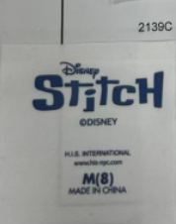 | 2139C | XS(4/5) | 2568 | 132 | 2700 | 1 | 6.60 | 7.06 | 40*27.5*30cm
 |  |  |  | S(6/7) | 3897 | 203 | 4100
 |  |  |  | M(8) | 3884 | 216 | 4100
 |  |  |  | L(10/12) | 3846 | 254 | 4100
FT02068 | 主单和网单 |  | WHITE | XS(4/5) | 1002 | 98 | 1100 | 1 | 3.72 | 4.08 | 34.5*25.5*20cm
 |  |  |  | S(6/7) | 3969 | 131 | 4100
 |  |  |  | M(8) | 3969 | 131 | 4100
 |  |  |  | L(10/12) | 1991 | 109 | 2100

箱贴
Factory name (工厂名称)
PO. Number(订单号) | FT02068主单和网单
Product Code.(产品编号) | 主单和网单 | Carton No.(箱号):
Inner Packages(包装方式） | 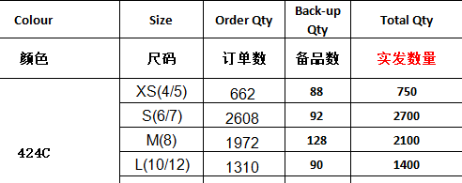 | 8/8
Carton Dimension（箱规） | 34.5*25.5*20cm
Gross Weight（毛重） | 2.14kg
Net Weight（净重） | 1.78kg
Remark（备注）

Factory name (工厂名称)
PO. Number(订单号) | FT02068主单和网单
Product Code.(产品编号) | 主单和网单 | Carton No.(箱号):
Inner Packages(包装方式） | 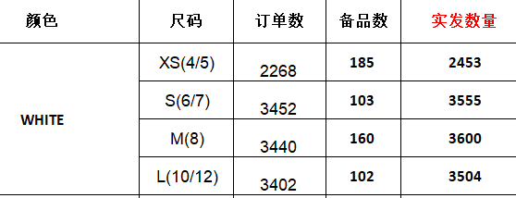 | 8/4
Carton Dimension（箱规） | 40*27.5*30cm
Gross Weight（毛重） | 8.18kg
Net Weight（净重） | 7.72kg
Remark（备注）

Factory name (工厂名称)
PO. Number(订单号) | FT02068主单和网单
Product Code.(产品编号) | 主单和网单 | Carton No.(箱号):
Inner Packages(包装方式） | 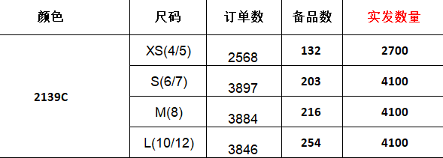 | 8/1
Carton Dimension（箱规） | 40*27.5*30cm
Gross Weight（毛重） | 7.06kg
Net Weight（净重） | 6.6kg
Remark（备注）

Factory name (工厂名称)
PO. Number(订单号) | FT02068主单和网单
Product Code.(产品编号) | 主单和网单 | Carton No.(箱号):
Inner Packages(包装方式） | 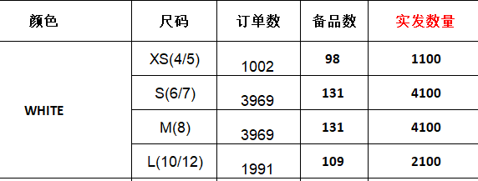 | 8/6
Carton Dimension（箱规） | 34.5*25.5*20cm
Gross Weight（毛重） | 4.08kg
Net Weight（净重） | 3.72kg
Remark（备注）

